Solicitud gráfica
 | Área: | Matemáticas |  |  | Fecha:
 | Grado: | 7 |  |  | 2016-02-03
 | Título del tema: | Los números racionales |  |  | ¿Cuaderno de estudio o recurso? | Recurso
 | Editor: | Adriana Ma. Pachón |  |  | Motor del recurso | M101

 | Código guión o recurso: | MA_07_05_CO_REC260 | ← Para determinar este código, visite la hoja de Ayuda
 |  |  |  |  | ESPECIFICACIÓN DE ARCHIVOS A ENTREGAR
Núm. | Archivo Shutterstock o ruta en web | Imagen para: | Tipo | Ubicación de la imagen en el recurso M101 | Nombre imagen SMALL | Tamaño imagen SMALL | Nombre imagen ZOOM | Tamaño imagen ZOOM | Descripción | Observaciones
IMG01 | Ver descripción | Recurso M101 | Ilustración | Contenido | MA_07_05_CO_REC260_IMG01n.png | 286 x 286 px | MA_07_05_CO_REC260_IMG01a.png | 500 x 500 px | Generar rectas numéricas independientes, sin las líneas verticales en cero y con flechas en los extremos (izquierda y derecha). | 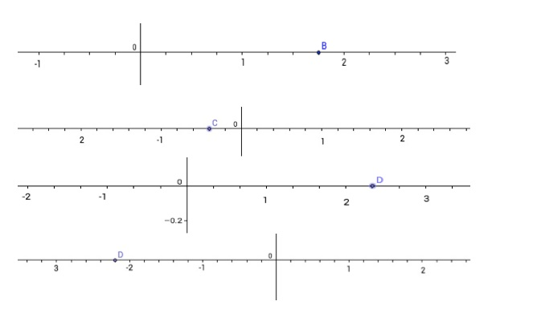
IMG02 | Ver descripción | Recurso M101 | Ilustración | Contenido | MA_07_05_CO_REC260_IMG02n.png | 286 x 286 px | MA_07_05_CO_REC260_IMG02a.png | 500 x 500 px | Generar rectas numéricas independientes, sin las líneas verticales en cero y con flechas en los extremos (izquierda y derecha). | 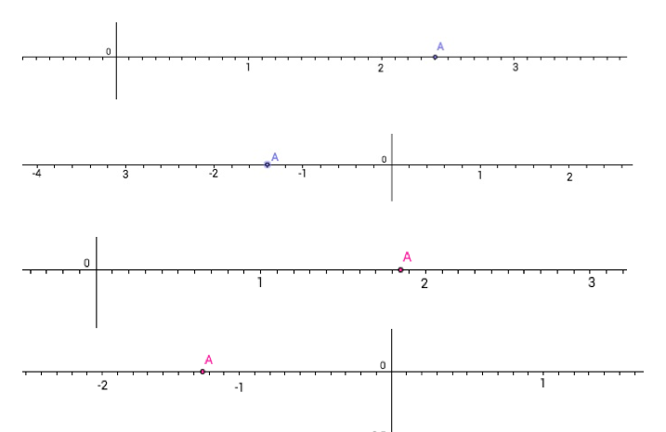
IMG03 | Ver descripción | Recurso M101 | Ilustración | Contenido | MA_07_05_CO_REC260_IMG03n.png | 286 x 286 px | MA_07_05_CO_REC260_IMG03a.png | 500 x 500 px | Generar rectas numéricas independientes, con flechas en los extremos (izquierda y derecha). | 